关系图
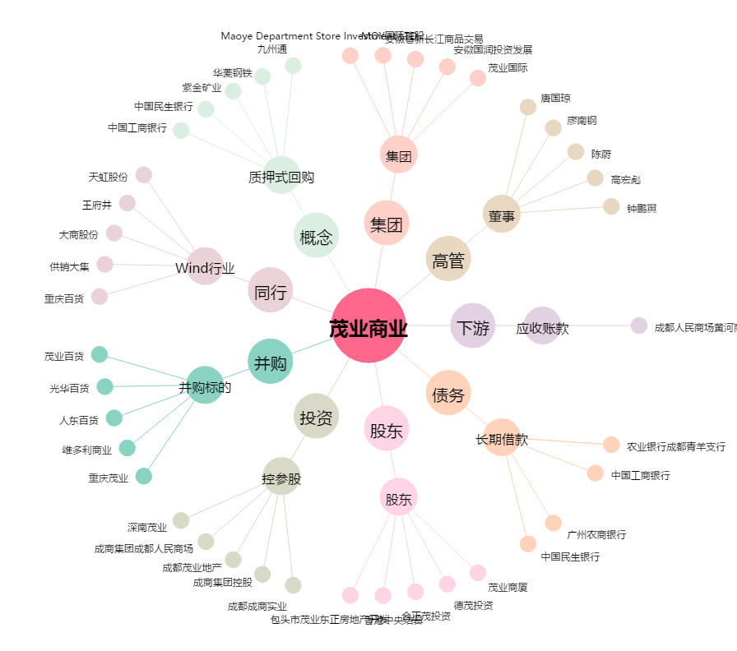
茂业商业[600828.SH] - 关系概览图

